Figur1
LICENSIERAD DATA FRÅN MSCI

Figur 1: Överskottsgrad. Sverige och genomsnitt för urval.

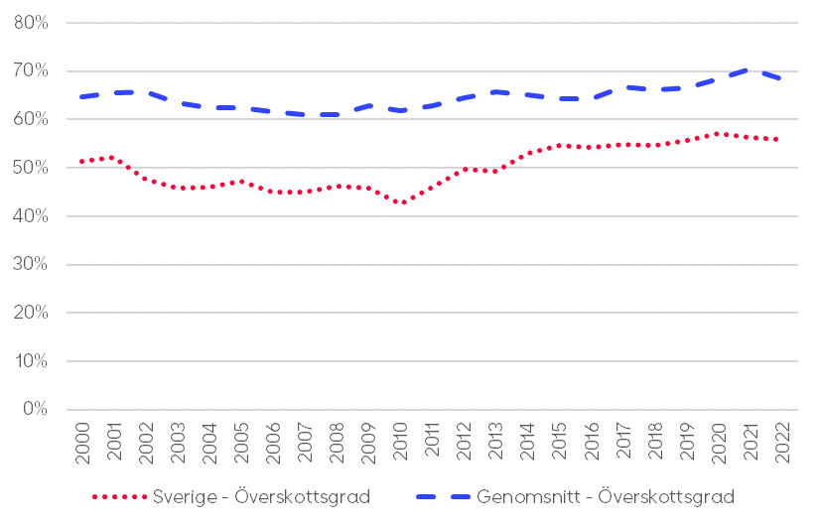

Figur2
LICENSIERAD DATA FRÅN MSCI

Figur 2: Kapitalvärden per m2 (2022) i förhållande till genomsnitt för urvalet

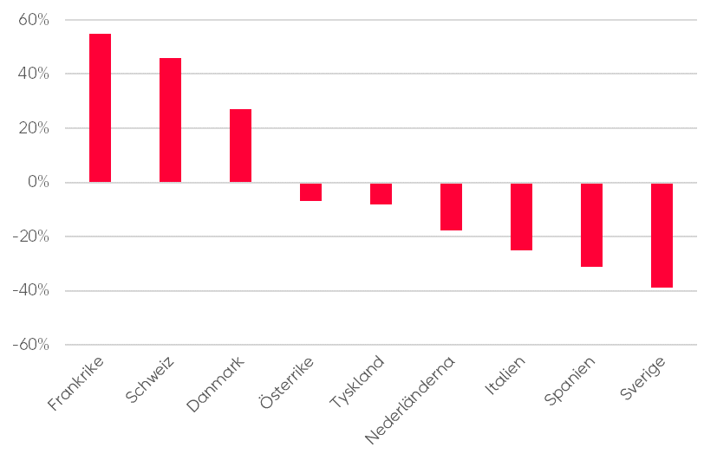

Figur3
LICENSIERAD DATA FRÅN MSCI

Figur 3: Genomsnittlig direktavkastning 2000 - 2022

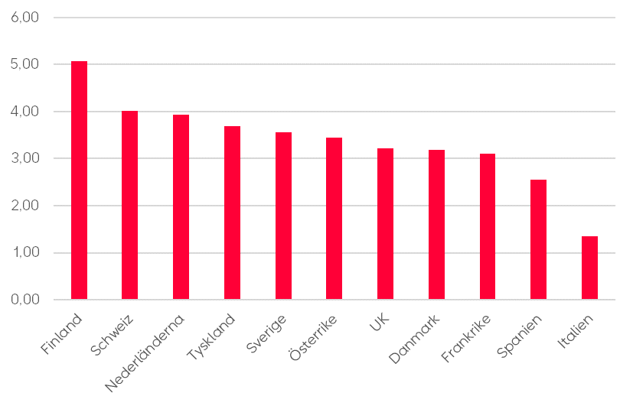

Figur4
LICENSIERAD DATA FRÅN MSCI

Figur 4: Genomsnittlig totalavkastning 2000 - 2022

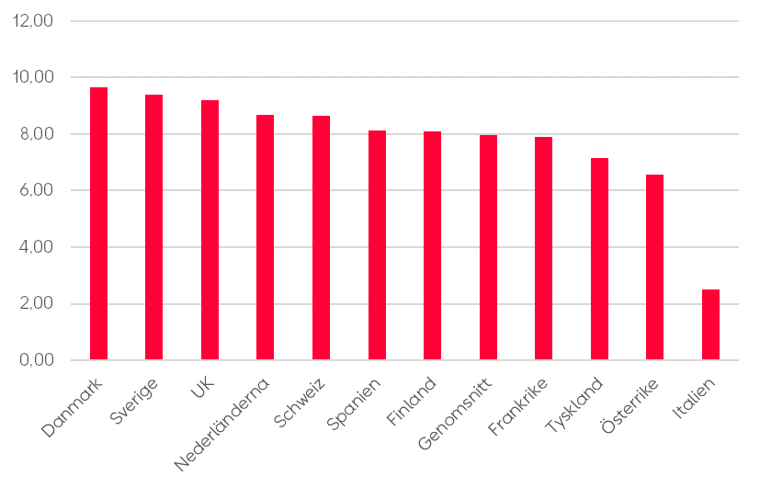

Figur5
Figur 5: Hyressektorns andel av bostadsmarknaden

Land | Privat hyressektor | Övrig hyressektor | Total
Schweiz | 53% | 7% | 61%
Tyskland | 46% | 12% | 57%
Finland | 24% | 11% | 35%
Frankrike | 23% | 17% | 40%
Sverige | 21% | 18% | 39%
England | 20% | 17% | 38%
Danmark | 20% | 31% | 51%
Österrike | 19% | 24% | 42%
Spanien | 15% | 3% | 18%
Italien | 14% | 4% | 17%
Nederländerna | 13% | 29% | 42%

Källor och tillvägagångssätt:

* Schweiz
Data:
Bundesamt für Statistik
https://www.bfs.admin.ch/bfs/de/home/statistiken/bau-wohnungswesen/wohnungen/mietwohnungen.html
https://www.bfs.admin.ch/bfs/de/home/statistiken/bau-wohnungswesen/wohnungen/wohnverhaeltnisse.html

Kommentar:
För Schweiz räknas den privata hyressektorns storlek fram genom att kombinera data från olika tabeller. En samlad statistik över bostäder uppdelat på upplåtelseform finns inte att tillgå
Steg 1: Data över ägarkategorier på hyresmarknaden visar att 87,9% av bostäderna bör räknas som privata. Det som räknas bort är dels offentligt, dels kooperativt (Wohnbaugenossenschaft)
Steg 2: Data över bostadsmarknaden som helhet visar att 61 % av alla bostäder är hyresbostäder
Steg 3: Vi tar antalet hyresbostäder (2366257) multiplicerat med privata andelen (87,9%) = 2079939
Steg 4: Antalet privata hyresbostäder (2079939) dividerat med totala antalet bostäder (3910559) = 53,2%

* Tyskland:
Data:
Bundesverband deutscher Wohnungs- und Immobilienunternehmen
https://www.gdw.de/media/2020/07/2019-12-09-anbieterstruktur-wohnungsmarkt.pdf

Kommentar:
För Tyskland finns ingen officiell registerdata. Bygger på beräkningar från olika folkräkningar
Privat hyressektor = "Privatwirtschaftliche professionell-gewerbliche Eigentümer" och "Private Kleinanbieter & Amateurvermieter"

* Finland:
Data:
Statistikcentralen
https://pxdata.stat.fi/PxWeb/pxweb/sv/StatFin/StatFin__asas/statfin_asas_pxt_115y.px/

Kommentar:
I Finland räknas antalet bostadshushåll som bor i "Annan hyresbostad", delat med det totala antalet bostadshushåll.
Arava- eller räntestödshyresbostäder räknas inte som privat, eftersom de under tiden som de befinner sig i denna kategori inte drivs med vinstintresse och separeras från bolaget
Bostadsrättsbostäder kan närmast jämföras med svenska kooperativa (hyres)bostäder

* Frankrike
Data:
Statistics France (Insee)
https://www.insee.fr/en/statistiques/series/103212763
IdBank: | 1687224 | 001687225 | 001687226

Kommentar:
Data över andelen hushåll i olika delar av beståndet (se IdBank ovan)

* Sverige:
Data:
SCB
https://www.statistikdatabasen.scb.se/pxweb/sv/ssd/START__BO__BO0104__BO0104D/BO0104T04/table/tableViewLayout1/
https://www.statistikdatabasen.scb.se/pxweb/sv/ssd/START__BO__BO0104__BO0104D/BO0104T03/table/tableViewLayout1/

Kommentar:
SCB har inte någon färdig tabell för fördelning över både upplåtelseform och ägarkategori. Datan är uppdelad i två separata tabeller.
För att få fram andelen bostäder som passar vår defintion av privat utgås från det totala antalet bostäder med upplåtelseform "hyresrätt".
Från denna summa drar vi sedan av de ägarkategorier som vi vet är (till allra största del) hyresrätter och inte privata, d.v.s. "stat, kommun, region", "kooperativa hyresrättsföreningar" och "allmännyttiga bostadsföretag".
Resultatet divideras sedan med det totala antalet bostäder. Detta ger oss privata svenska aktiebolag, samt övriga privatägda hyresrätter (BRF:er, fysiska personer, osv.)

* England:
Data:
Office for National Statistics
https://www.ons.gov.uk/peoplepopulationandcommunity/housing/datasets/numberofdwellingsbyhousingcharacteristicsinenglandandwales

Kommentar:
England + Wales.
Andel "Private rented"

* Danmark:
Data:
Danmarks Statistik
https://www.statistikbanken.dk/statbank5a/default.asp?w=1536

Kommentar:
För att räkna ut storleken av den privata hyressektorn i Danmark räknar vi ihop alla bostäder som a) bebos av hyresgäst och b) tillhör någon av de privata ägarkategorierna.
Dessa är "Privatpersoner inkl I/S" och "A/S, ApS og andre selskaber"

* Österrike
Data:
Statistik Austria
https://www.statistik.at/statistiken/bevoelkerung-und-soziales/wohnen/wohnsituation

Kommentar:
Andel hushåll, inte bostäder (men i princip samma sak)

* Spanien
Data:
Instituto Nacional de Estadistica
https://www.ine.es/jaxiT3/Datos.htm?t=9996

Kommentar:
Andel hushåll, inte bostäder (men i princip samma sak)
Här räknar vi privat som "rent at market price". Stämmer ungefär överens med Kettunen & Ruonavaara (2021)

* Italien
Data:
Istat
http://dati.istat.it/Index.aspx?DataSetCode=DCCV_TITGODABIT&Lang=en#
Housing Europe
https://www.stateofhousing.eu/#p=70

Kommentar:
För Italien saknas tillförlitliga data över upplåtelseformer
Vi jämför därför med andra källor, ex. Housing Europes årliga rapport
Stämmer väl överens med Kettunen & Ruonavaara (2021)

* Nederländerna
Data:
Statistics Netherlands
https://opendata.cbs.nl/#/CBS/nl/dataset/82900NED/table?dl=91F92

Kommentar:
Som privata hyresbostäder räknas de som inte är kooperativ allmännytta ("woningcorporatie")
OBS ungefär hälften av de privata hyresbostäderna är reglerade, medan andra hälften är oreglerade. Bland allmännyttiga är det mycket stor majoritet som är reglerade.

Figur6
Figur 6: Antal färdigställda bostäder per tusen invånare och år, genomsnitt 1991 - 2021
Spain | 6.8135847531
Austria | 6.3469972954
Finland | 6.1360039648
France | 5.5503323079
Switzerland | 5.4579921243
Avg | 4.707875715
Netherlands | 4.5683613386
Germany | 3.9881330312
Denmark | 3.8261189521
Sweden | 3.2104781921
Italy | 3.0759804952
England | 2.8126504056

Data:
ECB: https://sdw.ecb.europa.eu/browse.do?node=9691205
Schweiz: https://www.bfs.admin.ch/bfs/de/home/statistiken/kataloge-datenbanken/tabellen.assetdetail.26645980.html
England: https://www.gov.uk/government/statistical-data-sets/live-tables-on-house-building

 |  | 1980 | 1981 | 1982 | 1983 | 1984 | 1985 | 1986 | 1987 | 1988 | 1989 | 1990 | 1991 | 1992 | 1993 | 1994 | 1995 | 1996 | 1997 | 1998 | 1999 | 2000 | 2001 | 2002 | 2003 | 2004 | 2005 | 2006 | 2007 | 2008 | 2009 | 2010 | 2011 | 2012 | 2013 | 2014 | 2015 | 2016 | 2017 | 2018 | 2019 | 2020 | 2021
 | Austria | 78.46 | 51.04 | 43.87 | 39.05 | 41.27 | 41.15 | 38.84 | 38.49 | 39.23 | 37.95 | 36.55 | 40.37 | 40.89 | 43.45 | 48.85 | 53.35 | 57.98 | 58.03 | 57.49 | 59.45 | 53.76 | 45.85 | 41.91 | 45.24 | 45.54 | 40.88 | 45.09 | 53.52 | 60.69 | 42.21 | 41.28 | 46.32 | 49.38 | 51.26 | 54.57 | 59.28 | 60.49 | 63.86 | 68.99 | 68 | 67.78 | 71.16
 | Austria - population | 7549433 | 7568710 | 7574140 | 7561910 | 7561434 | 7564985 | 7569794 | 7574586 | 7585317 | 7619567 | 7677850 | 7754891 | 7840709 | 7905633 | 7936118 | 7948278 | 7959017 | 7968041 | 7976789 | 7992324 | 8011566 | 8042293 | 8081957 | 8121423 | 8171966 | 8227829 | 8268641 | 8295487 | 8321496 | 8343323 | 8363404 | 8391643 | 8429991 | 8479823 | 8546356 | 8642699 | 8736668 | 8797566 | 8840521 | 8879920 | 8916864 | 8955797
 | Austria - per 1000 | 10.392833475 | 6.7435533929 | 5.7920767242 | 5.1640392441 | 5.4579594294 | 5.4395349099 | 5.1309190184 | 5.0814658385 | 5.1718339524 | 4.9805979789 | 4.7604472606 | 5.205746928 | 5.2150896048 | 5.4960810855 | 6.1554024272 | 6.7121457 | 7.2848192183 | 7.2828440516 | 7.2071606758 | 7.4383871325 | 6.7102985858 | 5.7011103674 | 5.1856252143 | 5.5704523702 | 5.5727104102 | 4.9685038423 | 5.4531331086 | 6.4517007862 | 7.2931597876 | 5.059135311 | 4.935789303 | 5.5197772355 | 5.8576574993 | 6.0449374946 | 6.3851774955 | 6.8589684773 | 6.9236921902 | 7.2588259071 | 7.8038387104 | 7.6577266462 | 7.6013271033 | 7.945691489
 | Austria - ack |  |  |  |  |  |  |  |  |  |  |  | 5.205746928 | 10.420836533 | 15.916917618 | 22.072320045 | 28.784465745 | 36.069284964 | 43.352129015 | 50.559289691 | 57.997676824 | 64.707975409 | 70.409085777 | 75.594710991 | 81.165163361 | 86.737873772 | 91.706377614 | 97.159510722 | 103.61121151 | 110.9043713 | 115.96350661 | 120.89929591 | 126.41907315 | 132.27673064 | 138.32166814 | 144.70684564 | 151.56581411 | 158.4895063 | 165.74833221 | 173.55217092 | 181.20989757 | 188.81122467 | 196.75691616
 | Germany |  |  |  |  |  |  |  |  |  |  |  | 331.2 | 386.1 | 455.5 | 572.9 | 602.8 | 559.5 | 578.2 | 500.7 | 472.6 | 423 | 329.6 | 293.4 | 273 | 282.4 | 247.5 | 255.6 | 217.9 | 179.9 | 164 | 163.6 | 186.1 | 200.5 | 214.8 | 245.3 | 247.7 | 277.7 | 284.8 | 287.4 | 293 | 306.4 | 293.4 | Inkl. ombyggnad | https://www.destatis.de/DE/Themen/Branchen-Unternehmen/Bauen/Publikationen/Downloads-Bautaetigkeit/baugenehmigungen-baufertigstellungen-xlsx-5311101.xlsx?__blob=publicationFile
...

Figur7
Figur 7: Antal färdigställda bostäder per tusen invånare och år. England och Finland
 | Finland - per 1000 | England - per 1000 | Medel
1991 | 10.211937595 | 3.2292428198 | 5.6439818128
1992 | 7.2392022835 | 2.996583191 | 5.0791790678
1993 | 5.8699913371 | 3.0734497103 | 4.7182911594
1994 | 5.1038326305 | 3.2063829081 | 4.955889354
1995 | 4.9218938132 | 3.2478014199 | 4.8820925923
1996 | 4.2344991475 | 3.0728105014 | 4.826186344
1997 | 5.3406383668 | 3.0720356397 | 4.9559906515
1998 | 5.9959274264 | 2.9219223033 | 4.809117734
1999 | 6.0013853521 | 2.8758241915 | 4.8337316778
2000 | 6.8312543021 | 2.7438745727 | 4.843511718
2001 | 6.2817944768 | 2.6188227633 | 4.7865603889
2002 | 5.6820388732 | 2.753661988 | 4.7438376684
2003 | 5.8219678673 | 2.8854993941 | 4.8405917259
2004 | 6.3559500338 | 3.0694536863 | 5.3031298389
2005 | 6.4276368561 | 3.1508121567 | 5.3326490926
2006 | 6.4144095971 | 3.1562713381 | 5.7750517255
2007 | 6.7539971865 | 3.437839984 | 5.9701691824
2008 | 5.8888858149 | 2.8564591178 | 5.7124779618
2009 | 4.1900244452 | 2.3944180058 | 4.5231615031
2010 | 4.7414378172 | 2.0274493043 | 3.8633045793
2011 | 6.2543242064 | 2.1471664859 | 3.9143897901
2012 | 6.294825 | 2.1608151988 | 3.8732418273
2013 | 5.6168702468 | 2.0319015034 | 3.7195258742
2014 | 5.3648147253 | 2.1691342978 | 3.6545818031
2015 | 5.0296275356 | 2.6006501625 | 3.7100046696
2016 | 5.5319970528 | 2.5671228068 | 3.9324100638
2017 | 6.4576285526 | 2.9211030684 | 4.2027153821
2018 | 7.7490356766 | 2.9563822413 | 4.5993572845
2019 | 7.7749118644 | 3.1602323805 | 4.7353938875
2020 | 7.0602579635 | 2.5929266136 | 4.5961146398
2021 | 6.7731248614 | 3.0941128194 | 4.6075061518

Data:
ECB: https://sdw.ecb.europa.eu/browse.do?node=9691205
Schweiz: https://www.bfs.admin.ch/bfs/de/home/statistiken/kataloge-datenbanken/tabellen.assetdetail.26645980.html
England: https://www.gov.uk/government/statistical-data-sets/live-tables-on-house-building

 |  | 1980 | 1981 | 1982 | 1983 | 1984 | 1985 | 1986 | 1987 | 1988 | 1989 | 1990
 | Austria | 78.46 | 51.04 | 43.87 | 39.05 | 41.27 | 41.15 | 38.84 | 38.49 | 39.23 | 37.95 | 36.55 | Austria
 | Austria - population | 7549433 | 7568710 | 7574140 | 7561910 | 7561434 | 7564985 | 7569794 | 7574586 | 7585317 | 7619567 | 7677850 | Austria - population
 | Austria - per 1000 | 10.392833475 | 6.7435533929 | 5.7920767242 | 5.1640392441 | 5.4579594294 | 5.4395349099 | 5.1309190184 | 5.0814658385 | 5.1718339524 | 4.9805979789 | 4.7604472606 | Austria - per 1000
 | Austria - ack |  |  |  |  |  |  |  |  |  |  |  | Austria - ack
 | Germany |  |  |  |  |  |  |  |  |  |  |  | Germany
...

Figur8
Figur 8: Rum per person efter upplåtelseform

Land | Ägt boende | Hyrt boende
Italien | 1.5 | 1.2
Österrike | 1.8 | 1.3
Sverige | 2 | 1.4
Tyskland | 2 | 1.5
Frankrike | 2 | 1.5
Spanien | 2 | 1.6
Finland | 2.1 | 1.6
Storbritannien* | 2.2 | 1.6
Danmark | 2 | 1.7
Schweiz* | 2.1 | 1.7
Nederländerna | 2 | 2.3

* 2018

Data:
Eurostat: | https://ec.europa.eu/eurostat/databrowser/view/ILC_LVHO03__custom_8385489/default/table?lang=en

Figur9
Figur 9: "Under-occupied" efter upplåtelseform (2022)

Land | Ägt boende | Hyrt boende
Italien | 18.8 | 7.4
Österrike | 48.9 | 7.6
Sverige | 52.6 | 7.7
Tyskland | 54.8 | 12.1
Frankrike | 56.9 | 12.5
Finland | 63.6 | 12.5
Danmark | 61.4 | 14.8
Schweiz* | 71 | 24.9
Storbritannien* | 71.4 | 25.7
Spanien | 63.4 | 35.8
Nederländerna | 70.1 | 38.7

Data:
Eurostat: https://ec.europa.eu/eurostat/databrowser/view/ilc_lvho50c/default/table?lang=en

Figur10
Figur 10: "Under-occupied" efter inkomstkvintil (2021)

Land | Första kvintilen | Andra kvintilen | Tredje kvintilen | Fjärde kvintilen
Italien | 13.4 | 13.7 | 13.5 | 18.1
Österrike | 14.7 | 24.3 | 32.3 | 37.6
Sverige | 18.8 | 27 | 36.2 | 45.1
Tyskland | 20 | 24.2 | 32 | 40.3
Frankrike | 20.5 | 33 | 42.2 | 52.4
Finland | 24.8 | 38.3 | 51.8 | 59.1
Danmark | 27.8 | 32.6 | 40.6 | 48.4
Schweiz* | 29.5 | 35.2 | 42.8 | 52.7
Storbritannien* | 41.9 | 43.7 | 54.7 | 62.1
Nederländerna | 43.4 | 54.3 | 62.3 | 68.1
Spanien | 44.4 | 52.8 | 59.5 | 62.5

Data:
Eurostat: https://ec.europa.eu/eurostat/databrowser/view/ilc_lvho50b/default/table?lang=en

Figur11
Figur 11: Andel av befolkning som flyttat till en annan bostad de senaste fem åren.

 | Total | Hyresgäst, marknadshyra
Italien | 8.9 | 23.3
Spanien | 13 | 51.8
Österrike | 20.2 | 40.6
Tyskland | 21.9 | 35.6
Nederländerna | 24.6 | 32.6
Frankrike | 27 | 51.9
Storbritannien | 30.8 | 77.1
Finland | 31.9 | 62.7
Schweiz | 32.6 | 43.7
Danmark | 32.9 | 54.9
Sverige | 40.8 | 58.4

Data:
Eurostat: https://ec.europa.eu/eurostat/databrowser/view/ilc_hcmp05/default/table?lang=en

Figur12
Figur 12: Andel av befolkning som flyttat till en annan bostad de senaste fem åren, efter upplåtelseform (2012)

Kolumn1 | Hyrt boende, marknadsnivå | Ägt boende, med bolån | Ägt boende, utan bolån
Italien | 23.3 | 15.4 | 3.8
Nederländerna | 32.6 | 20.4 | 7.9
Tyskland | 35.6 | 17.9 | 5.5
Österrike | 40.6 | 17.1 | 6.1
Schweiz | 43.7 | 22.3 | 9.1
Spanien | 51.8 | 13.3 | 3.6
Frankrike | 51.9 | 33.2 | 6.3
Danmark | 54.9 | 21.6 | 14.3
Sverige | 58.4 | 32.7 | 15.5
Finland | 62.7 | 37.1 | 9.4
Storbritannien | 77.1 | 28 | 11.1

https://ec.europa.eu/eurostat/databrowser/view/ilc_hcmp05/default/table?lang=en

